关系图
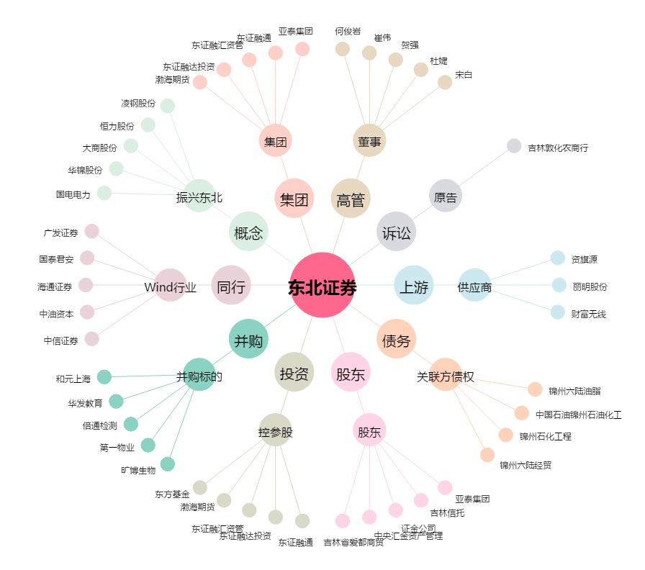
东北证券[000686.SZ] - 关系概览图

